Kuvio 14
ANA Työllisyys ja työtunnit, vuosittain muuttujina Taloustoimi, Sektori, Toimiala, Vuosi ja Tiedot

 |  |  | 1975 | 1976 | 1977 | 1978 | 1979 | 1980 | 1981 | 1982 | 1983 | 1984 | 1985 | 1986 | 1987 | 1988 | 1989 | 1990 | 1991 | 1992 | 1993 | 1994 | 1995 | 1996 | 1997 | 1998 | 1999 | 2000 | 2001 | 2002 | 2003 | 2004 | 2005 | 2006 | 2007 | 2008 | 2009 | 2010 | 2011 | 2012 | 2013 | 2014 | 2015 | 2016 | 2017 | 2018 | 2019 | 2020 | 2021 | 2022 | 2023 | 2024* | 2025*
E1 Työlliset, kotimaa (1000 henkeä) | S1Y Yksityinen sektori | Yksityinen sektori | 1929.5 | 1888.6 | 1848.4 | 1821.3 | 1856.2 | 1902.3 | 1921.5 | 1917.6 | 1896.6 | 1894.7 | 1891.9 | 1871.7 | 1879.4 | 1873.9 | 1896.4 | 1883.2 | 1742.3 | 1602.3 | 1505.3 | 1474.3 | 1508.4 | 1535.0 | 1592.5 | 1637.8 | 1680.5 | 1716.6 | 1743.8 | 1759.0 | 1759.3 | 1768.7 | 1805.1 | 1847.2 | 1902.5 | 1952.8 | 1884.9 | 1866.7 | 1899.8 | 1914.3 | 1890.9 | 1883.6 | 1898.1 | 1916.5 | 1927.3 | 1979.1 | 2009.8 | 1940.5 | 1982.1 | 2060.5 | 2065.4 | 2042.0 | 2032.6
 | S13 Julkisyhteisöt | Julkisyhteisöt | 370.3 | 394.4 | 410.3 | 426.9 | 442.7 | 457.8 | 477.3 | 496.1 | 509.7 | 519.5 | 533.9 | 544.8 | 561.3 | 574.8 | 580.3 | 585.2 | 589.4 | 573.8 | 545.8 | 543.2 | 550.3 | 558.5 | 572.1 | 570.0 | 572.8 | 583.2 | 591.7 | 605.4 | 610.7 | 613.8 | 613.8 | 617.2 | 616.4 | 622.3 | 624.9 | 624.3 | 628.9 | 629.9 | 632.9 | 626.4 | 619.9 | 615.5 | 620.0 | 634.5 | 642.3 | 649.5 | 667.6 | 682.3 | 704.6 | 706.0 | 699.5
 | S14 Kotitaloudet | Kotitaloudet | 361.2 | 354.5 | 350.1 | 350.2 | 351.8 | 348.3 | 356.9 | 349.3 | 327.4 | 319.6 | 311.3 | 303.0 | 304.9 | 281.5 | 272.0 | 269.9 | 258.7 | 250.8 | 237.8 | 233.3 | 235.3 | 235.1 | 235.4 | 228.2 | 223.9 | 219.9 | 218.5 | 218.1 | 221.0 | 221.1 | 220.0 | 226.0 | 226.4 | 226.2 | 227.5 | 227.8 | 233.6 | 227.9 | 222.1 | 221.8 | 223.4 | 223.6 | 214.7 | 216.8 | 216.5 | 205.8 | 206.8 | 201.2 | 192.0 | 186.2 | 186.2
 | S15 Kotitalouksia palvelevat voittoa tavoittelemattomat yhteisöt | Kotitalouksia palvelevat voittoa tavoittelemattomat yhteisöt | 54.1 | 54.0 | 54.8 | 55.3 | 58.3 | 60.7 | 63.6 | 65.0 | 66.9 | 68.7 | 69.3 | 70.5 | 70.4 | 73.1 | 75.0 | 76.0 | 74.9 | 76.5 | 75.6 | 73.9 | 76.1 | 78.8 | 83.3 | 88.9 | 94.4 | 96.2 | 100.1 | 103.4 | 106.5 | 109.0 | 109.1 | 109.8 | 113.2 | 114.2 | 116.3 | 118.3 | 116.8 | 117.2 | 117.3 | 115.8 | 113.2 | 112.7 | 113.7 | 109.2 | 111.3 | 106.4 | 107.6 | 115.7 | 122.0 | 120.3 | 118.1

Työllisten määrä julkisyheisöissä ja yksityisellä sektorilla
<A HREF='https://stat.fi/tilasto/dokumentaatio/ntp' TARGET=_blank>Tilaston dokumentaatio</A>
... tieto on salassapitosäännön alainen
15ab -- ANA Työllisyys ja työtunnit, vuosittain, 1975-2025*, Kansantalouden tilinpito, Tilastokeskus
Vuosi:
* ennakkotieto

Tuhatta työllistä
Vuosi:
2024*:
* ennakkotieto

Vuosi:
2025*:
* ennakkotieto

Päivitetty viimeksi:
Alkuperäinen sarja:
20260828 08:00

Lähde:
Tilastokeskus, kansantalouden tilinpito. Tilastokeskus, kansantalouden tilinpito

Yhteystiedot:
Alkuperäinen sarja:
<A HREF='https://stat.fi/tilasto/ntp' TARGET=_blank>Tilaston kotisivu</A>

Tekijänoikeus

Yksikkö:
Alkuperäinen sarja:
ei määritelty

Virallinen tilasto

Sisäinen viitekoodi:
15ab

Kuvio 15
Vuosi | Vanhuuseläkkeet | Täydet työkyvyttömyyseläkkeet | Osatyökyvyttömyyseläkkeet
2025 | 16,581 | 2,618 | 2,646
2026 | 32,747 | 5,201 | 5,278
2027 | 46,431 | 7,762 | 7,915
2028 | 59,404 | 10,277 | 10,517
2029 | 76,058 | 12,685 | 13,002
2030 | 93,069 | 15,083 | 15,501
2031 | 109,169 | 17,419 | 17,938
2032 | 123,152 | 19,697 | 20,321
2033 | 138,529 | 21,915 | 22,651
2034 | 152,886 | 24,089 | 24,952
2035 | 166,627 | 26,226 | 27,229
2036 | 176,400 | 28,364 | 29,533
2037 | 189,757 | 30,478 | 31,829
2038 | 201,745 | 32,570 | 34,120
2039 | 213,980 | 34,628 | 36,389
2040 | 225,790 | 36,553 | 38,639
2041 | 238,114 | 38,626 | 40,848
2042 | 249,323 | 40,552 | 43,020
2043 | 262,402 | 42,424 | 45,146
2044 | 275,787 | 44,241 | 47,230

Lähde: Keva (2025).

Kuvio 16
 | Muuttumattoman politiikan skenaario | Perusskenaario |  |  |  |  |  | Optimistinen skenaario
 | Inhimillinen pääomakanta, muuttumattoman politiikan skenaario | Inhimillinen pääomakanta, perusskenaario | Lukio | Amm. koulutus | AMK, alempi kk-aste | Ylempi kk-aste | Tutkijakoulutusaste | Inhimillinen pääomakanta, optimistinen skenaario | Alla copy-pastea kuvion teksteistä:
2000 | 111,193 | 111,193 | 40,207 | 44,468 | 6,610 | 15,654 | 4,254 | 111,193 | Inhimillisen pääomakannan kehitys kolmessa eri ennusteskenaariossa 2024–2075
2001 | 115,660 | 115,660 | 41,063 | 46,302 | 7,790 | 16,150 | 4,355 | 115,660 | Milj. euroa, volyymi, viitevuosi 2015
2002 | 120,157 | 120,157 | 41,897 | 48,097 | 8,924 | 16,762 | 4,478 | 120,157 | Optimistinen skenaario: Vuoteen 2040 mennessä 70 %:lla 25-34-vuotiaista korkea-asteen tutkinto
2003 | 124,130 | 124,130 | 42,549 | 49,557 | 9,891 | 17,529 | 4,603 | 124,130 | Perusskenaario: Vuoteen 2035 mennessä 50 %:lla 25-34-vuotiaista korkea-asteen tutkinto
2004 | 128,087 | 128,087 | 42,834 | 51,405 | 10,963 | 18,150 | 4,735 | 128,087 | Muuttumattoman politiikan skenaario
2005 | 131,991 | 131,991 | 43,066 | 53,255 | 11,989 | 18,778 | 4,903 | 131,991 | Lähteet: Tilastokeskus, laskelmat Arto Kokkinen (VTV) ja Pirkka Jalasjoki (Suomen Pankki).
2006 | 135,686 | 135,686 | 43,203 | 55,162 | 12,911 | 19,430 | 4,981 | 135,686 | Menetelmän kuvaus: Kokkinen, A., Obstbaum, M., ja Mäki-Fränti P. (2021). Bank of Finland’s Long-Run Forecast Framework with Human Capital. BoF Economics Review 10-2021.
2007 | 139,665 | 139,665 | 43,377 | 57,115 | 13,735 | 20,370 | 5,067 | 139,665
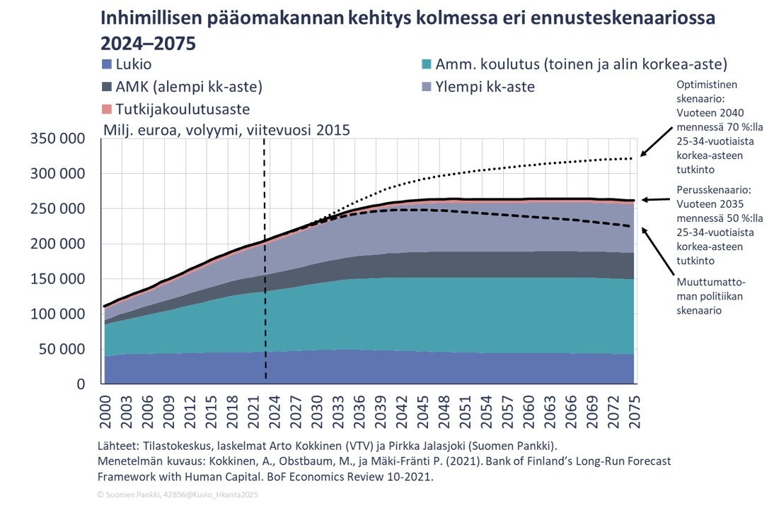
2008 | 145,348 | 145,348 | 43,528 | 59,002 | 14,535 | 23,146 | 5,137 | 145,348
2009 | 149,231 | 149,231 | 43,710 | 61,119 | 15,181 | 24,017 | 5,205 | 149,231
2010 | 153,657 | 153,657 | 43,888 | 63,209 | 15,816 | 25,517 | 5,226 | 153,657
2011 | 158,214 | 158,214 | 44,108 | 65,518 | 16,458 | 26,860 | 5,269 | 158,214
2012 | 162,772 | 162,772 | 44,291 | 67,794 | 17,121 | 28,261 | 5,304 | 162,772
2013 | 167,190 | 167,190 | 44,498 | 69,845 | 17,787 | 29,688 | 5,372 | 167,190
2014 | 171,717 | 171,717 | 44,709 | 72,023 | 18,408 | 31,133 | 5,444 | 171,717
2015 | 176,513 | 176,513 | 44,853 | 74,298 | 19,064 | 32,782 | 5,515 | 176,513
2016 | 180,784 | 180,784 | 45,000 | 76,420 | 19,648 | 34,246 | 5,469 | 180,784
2017 | 184,903 | 184,903 | 45,121 | 78,563 | 20,243 | 35,573 | 5,402 | 184,903
2018 | 189,193 | 189,193 | 45,270 | 80,797 | 20,920 | 36,862 | 5,345 | 189,193
2019 | 192,691 | 192,691 | 45,322 | 82,256 | 21,565 | 38,266 | 5,282 | 192,691
2020 | 196,154 | 196,154 | 45,411 | 83,129 | 22,191 | 40,174 | 5,249 | 196,154
2021 | 199,238 | 199,238 | 45,560 | 84,281 | 22,771 | 41,459 | 5,167 | 199,238
2022 | 202,083 | 202,083 | 45,771 | 85,365 | 23,241 | 42,611 | 5,095 | 202,083
2023 | 205,411 | 205,411 | 46,042 | 86,428 | 23,831 | 44,056 | 5,055 | 205,411
2024 | 209,008 | 209,006 | 46,400 | 87,581 | 24,494 | 45,494 | 5,037 | 209,008
2025 | 212,451 | 212,577 | 46,684 | 88,729 | 25,187 | 46,953 | 5,024 | 212,607
2026 | 215,775 | 216,146 | 46,998 | 89,912 | 25,873 | 48,349 | 5,014 | 216,230
2027 | 219,005 | 219,721 | 47,275 | 91,154 | 26,531 | 49,710 | 5,050 | 219,884
2028 | 222,290 | 223,425 | 47,606 | 92,439 | 27,158 | 51,100 | 5,121 | 223,702
2029 | 225,600 | 227,220 | 47,975 | 93,740 | 27,798 | 52,505 | 5,202 | 227,660
2030 | 228,699 | 230,861 | 48,312 | 95,009 | 28,445 | 53,906 | 5,189 | 231,920
2031 | 231,656 | 234,423 | 48,618 | 96,235 | 29,096 | 55,294 | 5,180 | 236,552
2032 | 234,419 | 237,840 | 48,858 | 97,393 | 29,748 | 56,665 | 5,176 | 241,429
2033 | 237,009 | 241,123 | 49,049 | 98,486 | 30,398 | 58,011 | 5,180 | 246,467
2034 | 239,352 | 244,190 | 49,149 | 99,489 | 31,041 | 59,320 | 5,190 | 251,494
2035 | 241,410 | 247,013 | 49,148 | 100,389 | 31,676 | 60,593 | 5,207 | 256,400
2036 | 243,156 | 249,551 | 49,041 | 101,175 | 32,294 | 61,812 | 5,229 | 261,115
2037 | 244,565 | 251,789 | 48,827 | 101,845 | 32,891 | 62,972 | 5,254 | 265,560
2038 | 245,678 | 253,757 | 48,539 | 102,420 | 33,459 | 64,056 | 5,283 | 269,753
2039 | 246,649 | 255,605 | 48,284 | 102,968 | 33,991 | 65,047 | 5,314 | 273,821
2040 | 247,599 | 257,449 | 48,153 | 103,534 | 34,480 | 65,937 | 5,345 | 278,028
2041 | 248,112 | 258,872 | 47,881 | 103,979 | 34,922 | 66,715 | 5,375 | 281,308
2042 | 248,307 | 259,991 | 47,542 | 104,340 | 35,318 | 67,388 | 5,402 | 284,220
2043 | 248,366 | 260,968 | 47,223 | 104,666 | 35,675 | 67,977 | 5,427 | 286,935
2044 | 248,320 | 261,803 | 46,923 | 104,966 | 35,991 | 68,475 | 5,448 | 289,451
2045 | 248,167 | 262,456 | 46,640 | 105,239 | 36,252 | 68,858 | 5,468 | 291,734
2046 | 247,903 | 262,947 | 46,369 | 105,485 | 36,467 | 69,143 | 5,482 | 293,806
2047 | 247,537 | 263,293 | 46,111 | 105,707 | 36,640 | 69,343 | 5,494 | 295,681
2048 | 247,084 | 263,511 | 45,862 | 105,907 | 36,775 | 69,468 | 5,500 | 297,384
2049 | 246,560 | 263,610 | 45,624 | 106,084 | 36,874 | 69,528 | 5,501 | 298,932
2050 | 245,983 | 263,624 | 45,399 | 106,245 | 36,944 | 69,538 | 5,500 | 300,346
2051 | 245,365 | 263,586 | 45,190 | 106,395 | 36,992 | 69,513 | 5,496 | 301,658
2052 | 244,717 | 263,527 | 45,000 | 106,540 | 37,025 | 69,472 | 5,490 | 302,895
2053 | 244,042 | 263,477 | 44,829 | 106,683 | 37,050 | 69,431 | 5,484 | 304,083
2054 | 243,350 | 263,456 | 44,682 | 106,824 | 37,070 | 69,403 | 5,477 | 305,239
2055 | 242,645 | 263,455 | 44,555 | 106,965 | 37,083 | 69,380 | 5,471 | 306,361
2056 | 241,932 | 263,447 | 44,452 | 107,102 | 37,083 | 69,344 | 5,465 | 307,418
2057 | 241,212 | 263,459 | 44,370 | 107,236 | 37,079 | 69,314 | 5,459 | 308,458
2058 | 240,487 | 263,500 | 44,306 | 107,366 | 37,076 | 69,296 | 5,455 | 309,490
2059 | 239,759 | 263,565 | 44,259 | 107,492 | 37,074 | 69,287 | 5,453 | 310,513
2060 | 239,024 | 263,645 | 44,225 | 107,610 | 37,073 | 69,285 | 5,451 | 311,517
2061 | 238,279 | 263,732 | 44,199 | 107,718 | 37,074 | 69,289 | 5,451 | 312,502
2062 | 237,517 | 263,814 | 44,175 | 107,811 | 37,078 | 69,300 | 5,450 | 313,461
2063 | 236,733 | 263,881 | 44,148 | 107,885 | 37,084 | 69,315 | 5,450 | 314,387
2064 | 235,927 | 263,929 | 44,114 | 107,938 | 37,094 | 69,333 | 5,450 | 315,275
2065 | 235,091 | 263,951 | 44,070 | 107,967 | 37,109 | 69,356 | 5,450 | 316,121
2066 | 234,218 | 263,937 | 44,009 | 107,969 | 37,127 | 69,383 | 5,449 | 316,917
2067 | 233,305 | 263,884 | 43,932 | 107,944 | 37,149 | 69,410 | 5,449 | 317,658
2068 | 232,350 | 263,789 | 43,838 | 107,891 | 37,173 | 69,438 | 5,450 | 318,344
2069 | 231,354 | 263,645 | 43,727 | 107,810 | 37,197 | 69,462 | 5,449 | 318,973
2070 | 230,312 | 263,450 | 43,600 | 107,702 | 37,220 | 69,479 | 5,447 | 319,540
2071 | 229,230 | 263,198 | 43,458 | 107,569 | 37,240 | 69,486 | 5,444 | 320,045
2072 | 228,106 | 262,889 | 43,302 | 107,412 | 37,255 | 69,479 | 5,441 | 320,489
2073 | 226,946 | 262,523 | 43,137 | 107,232 | 37,262 | 69,456 | 5,436 | 320,874
2074 | 225,759 | 262,104 | 42,965 | 107,035 | 37,262 | 69,414 | 5,429 | 321,202
2075 | 224,543 | 261,632 | 42,789 | 106,824 | 37,252 | 69,346 | 5,421 | 321,472

